Plantilla Notas
 | Con el propósito de dar cumplimiento a los artículos 46, fracción I, inciso g), 47,48 y 49 de la Ley General de Contabilidad Gubernamental (LGCG), los entes públicos deberán acompañar de notas a los estados financieros cuyos rubros así lo requieran teniendo presente los postulados de revelación suficiente e importancia relativa con la finalidad de que la información sea de mayor utilidad para los usuarios.
 | A continuación se presentan los tres tipos de notas que acompañan a los Estados Financieros, a saber:

 | a) | Notas de gestión administrativa.
 | b) | Notas de desglose.
 | c) | Notas de memoria (cuentas de orden).

a) NOTAS DE GESTIÓN ADMINISTRATIVA

 |  |  |  |  | Introducción
 |  |  |  | Los Estados Financieros de los entes públicos, proveen de información financiera a los principales usuarios de la misma, al Congreso y a los ciudadanos.

 |  |  |  | El objetivo del presente documento es revelación del contexto y de los aspectos económico-financieros más relevantes que influyeron en las decisiones del período, y que deberán ser considerados en la elaboración de los estados financieros para la mayor comprensión de los mismos y sus particularidades.
 |  |  |  | De esta manera, se informan y explican las condiciones relacionadas con la información financiera de cada período de gestión; además, de exponer aquellas políticas que podrían afectar la toma de decisiones en períodos posteriores.
 |  |  |  | 1. | Autorización e Historia
 |  |  |  | Se informara sobre:
 |  |  |  | a) Fecha de creación del ente público.
 |  |  |  | b) Principales cambios en su estructura.

 |  |  | a) | La Secretaría Ejecutiva del Sistema Estatal Anticorrupción (SESEA), es un organismo descentralizado, no sectorizado, con personalidad jurídica y patrimonio propio, con autonomía técnica y de gestión, con domicilio en el Estado de Querétaro y cuenta con la estructura operativa necesaria para la realización de sus atribuciones, objetivos y fines, de conformidad con la disponibilidad presupuestal existente. Tiene por objeto fungir como órgano de apoyo técnico del Comité Coordinador, a efecto de proveerle la asistencia técnica, así como los insumos necesarios para el desempeño de sus atribuciones, conforme a lo dispuesto en la Constitución Política del Estado Libre y Soberano de Querétaro, la Ley del Sistema Estatal Anticorrupción publicada en el periódico oficial: "La Sombra de Arteaga" el 18 de abril de 2017 y demás disposiciones legales. De conformidad con el artículo 6 de la citada Ley, el Sistema Estatal tiene por objeto establecer, en apego a lo que establezca el Sistema Nacional, los principios, bases generales, políticas públicas y procedimientos para la coordinación entre las autoridades estatales y municipales en la prevención, detección y sanción de faltas administrativas y hechos de corrupción, así como en la fiscalización y control de recursos públicos. Además, tiene como finalidad establecer, articular y evaluar la política en la materia. El Sistema Estatal Anticorrupción se conforma por los integrantes del Comité Coordinador y el Comité de Participación Ciudadana.

 |  |  | b) | Principales cambios en la estructura
 |  |  |  | La estructura orgánica de la Secretaría Ejecutiva del Sistema Estatal Anticorrupción autorizada por el Órgano de Gobierno en la Tercera Sesión Ordinaria de fecha 19 de noviembre de 2019, fue presentada al Órgano de Gobierno por incorporación de la plaza de Políticas Públicas y Proyectos Estratégicos, en la Tercera Sesión Ordinaria de fecha 24 de octubre del 2024.

 |  |  |  | 2. | Panorama Económico y Financiero
 |  |  |  | Se informará sobre las principales condiciones económico-financieras bajo las cuales el ente público estuvo operando; y las cuales influyeron en la toma de decisiones de la administración; tanto a nivel local como federal.

 |  |  |  | Cabe mencionar que la SESEA se ha conducido con las mismas variantes económicas y financieras con las que se comporta el Gobierno del Estado de Querétaro.

 |  |  |  | 3. | Organización y Objeto Social
 |  |  |  | Se informará sobre:

 |  |  |  | a) | Objeto Social

 |  |  |  | De conformidad con el Artículo 24, de la Ley del Sistema Estatal Anticorrupción del Estado de Querétaro, la Secretaría Ejecutiva del Sistema Estatal Anticorrupción, tiene por objeto fungir como Órgano de apoyo técnico del Comité Coordinador, a efecto de proveerle la asistencia técnica, así como los insumos necesarios para el desempeño de sus atribuciones, conforme a lo dispuesto en la Constitución Política del Estado Libre y Soberano de Querétaro, la Ley del Sistema Estatal Anticorrupción y demás disposiciones legales aplicables.
 |  |  |  | La Secretaría Ejecutiva del Sistema Estatal Anticorrupción, es un organismo descentralizado, no sectorizado de la Administración Pública, con personalidad jurídica y patrimonio propio, con autonomía técnica y de gestión, con domicilio legal y fiscal en calle Miguel Hidalgo No.38, Colonia Centro, Querétaro, Qro. C.P. 76000.

 |  |  |  | b) | Principal Actividad

 |  |  |  | Como función principal, este órgano tiene que establecer mecanismos eficientes de coordinación y colaboración entre las instancias que forman parte del sistema.

 |  |  |  | c) | Ejercicio Fiscal
 |  |  |  | El periodo que comprende del 01 de Enero al 31 de diciembre de cada ejercicio, se considera un período normal y regular en las operaciones y transacciones financieras de la entidad.

 |  |  |  | d) | Régimen Jurídico
 |  |  |  |  | Se rige por la Ley del Sistema Estatal Anticorrupción de Querétaro y la Ley de la Administración Pública Paraestatal del Estado de Querétaro.

 |  |  |  | e) | Consideraciones fiscales del ente: revelar el tipo de contribuciones que esté obligado a pagar o retener

 |  |  |  |  | Las obligaciones fiscales de la entidad son: la retención del Impuesto sobre la Renta (ISR) por el pago de salarios y en general por la prestación de un servicio personal subordinado; así como servicios profesionales. En materia de Seguridad Social la retención y entero de cuotas y aportaciones de seguridad social. En impuestos estatales , el Impuesto Sobre Nómina (ISN).
 |  |  |  | f) | Estructura Organizacional básica

 |  |  |  |  | De conformidad con el artículo 7, del Reglamento Interior de la Secretaría Ejecutiva del Sistema Estatal Anticorrupción, para la adecuada atención a los asuntos de su competencia y a fin de cumplir con su objetivo, la Secretaría Ejecutiva contará con un Secretario Técnico y las siguientes unidades administrativas, mismas que dependerán jerárquicamente de aquel:
...
 |  |  |  |  |  | Cuentas de orden presupuestarias de Ingresos
 |  |  |  |  |  | 8270 | Presupuesto de Egresos Pagado | 6,054,897.95
 |  | * Datos de la balanza de comprobación del mes respectivo

 |  |  |  |  |  | “Bajo protesta de decir verdad declaramos que los Estados Financieros y sus notas, son razonablemente correctos y son responsabilidad del emisor."

f

_____________________________________
Lic. Jorge Sánchez Martínez
Secretario Técnico
_____________________________________
C.P. Aida Martínez Guerrero
Coordinador Administrativo

 |  |  |  |  |  |  |  | +

Plantilla Notas (2)
...
 |  | a) | Actualización: se informará del método utilizado para la actualización del valor de los activos, pasivos y Hacienda Pública/Patrimonio y las razones de dicha elección. Así como informar de la desconexión o reconexión inflacionaria.
 |  |  | Nuestro ente no realiza operaciones en el extranjero.

 |  | c) | Método de valuación de la inversión en acciones de compañías subsidiarias no consolidadas y asociadas.
 |  |  | Nuestro ente no cuenta con compañías subsidiarias.

 |  | d) | Sistema y método de valuación de inventarios y costo de lo vendido.
 |  |  | Nuestro ente no cuenta con inventarios.

 |  | e) | Beneficios a empleados: revelar el cálculo de la reserva actuarial, valor presente de los ingresos esperados comparado con el valor presente de la estimación de gastos tanto de los beneficiarios actuales como futuros.
 |  |  | En cuanto a las políticas para el cálculo de la Reserva Actuarial , estas se encuentran plasmadas en el estudio actuarial realizado en cumplimiento al artículo 5 fracción V de la Ley de Disciplina Financiera de las Entidades Federativas y de los Municipios
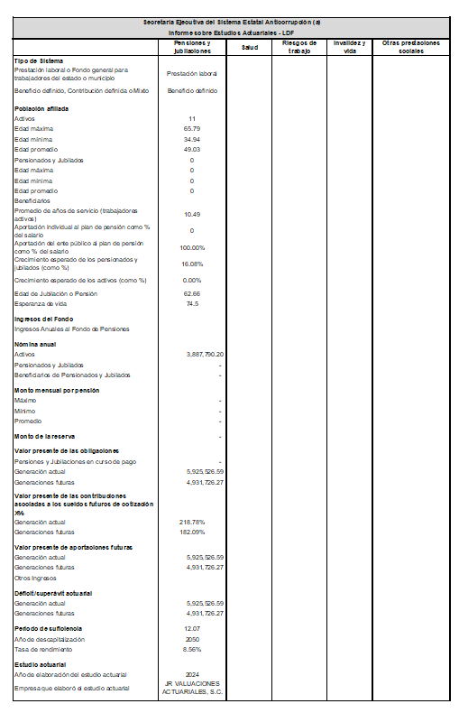

 |  | f) | Provisiones: objetivo de su creación, monto y plazo.
 |  |  | Las provisiones registradas se refieren al importe determinado para , mismo que se pagará en el mes de enero 2026.

 |  | g) | Reservas: objetivo de su creación, monto y plazo.
 |  |  | La Secretaría Ejecutiva del Sistema Estatal Anticorrupción no tiene reservas de ningún tipo.

 |  | h) | Cambios en políticas contables y corrección de errores junto con la revelación de los efectos que se tendrá en la información financiera del ente público, ya sea retrospectivos o prospectivos.
 |  |  | La Secretaría Ejecutiva del Sistema Estatal Anticorrupción no cuenta con cambios de política o correcciones de errores durante este periodo.

 |  | i) | Reclasificaciones: se deben revelar todos aquellos movimientos, entre cuentas por efectos de cambios en los tipos de operaciones.
...
 |  |  |  | Cuentas de orden presupuestarias de Ingresos
 |  |  |  | 8270 | Presupuesto de Egresos Pagado | 9,317,026.11
 | * Datos de la balanza de comprobación del mes respectivo

 |  |  |  | “Bajo protesta de decir verdad declaramos que los Estados Financieros y sus notas, son razonablemente correctos y son responsabilidad del emisor."

f

_____________________________________
Lic. Jorge Sánchez Martínez
Secretario Técnico
_____________________________________
C.P. Aida Martínez Guerrero
Coordinador Administrativo

 |  |  |  |  |  | +

